Biyokimya
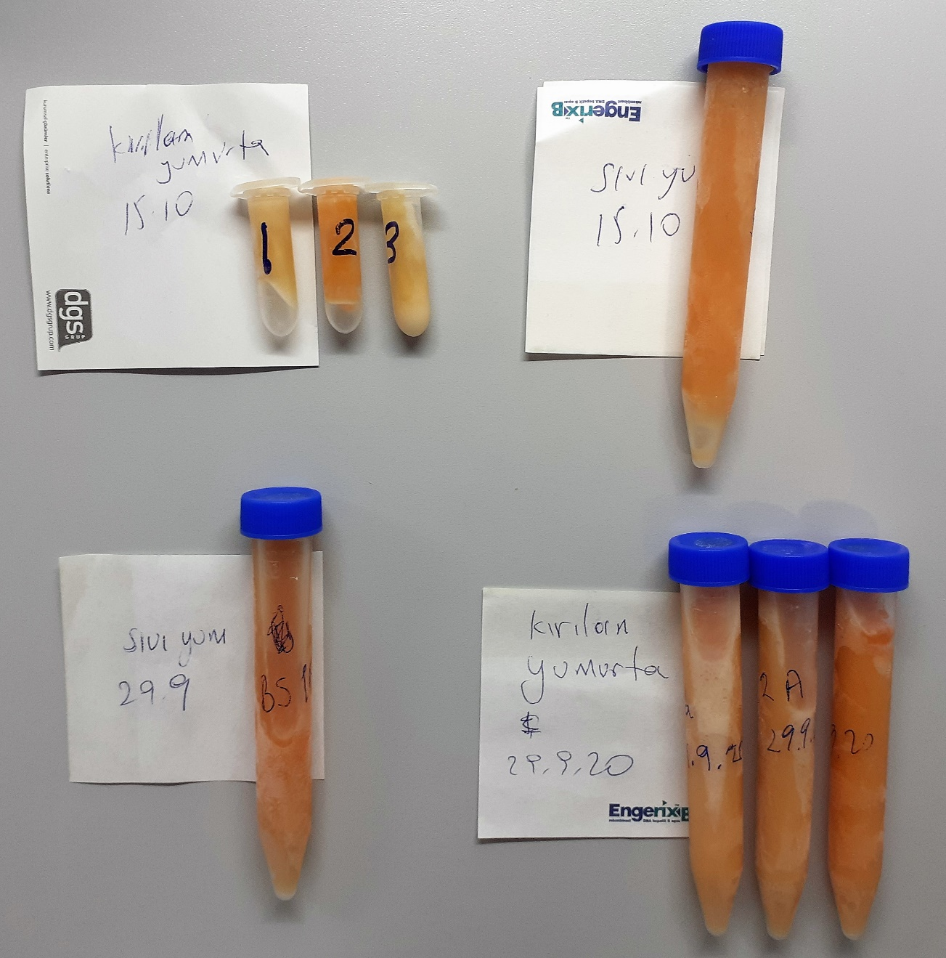
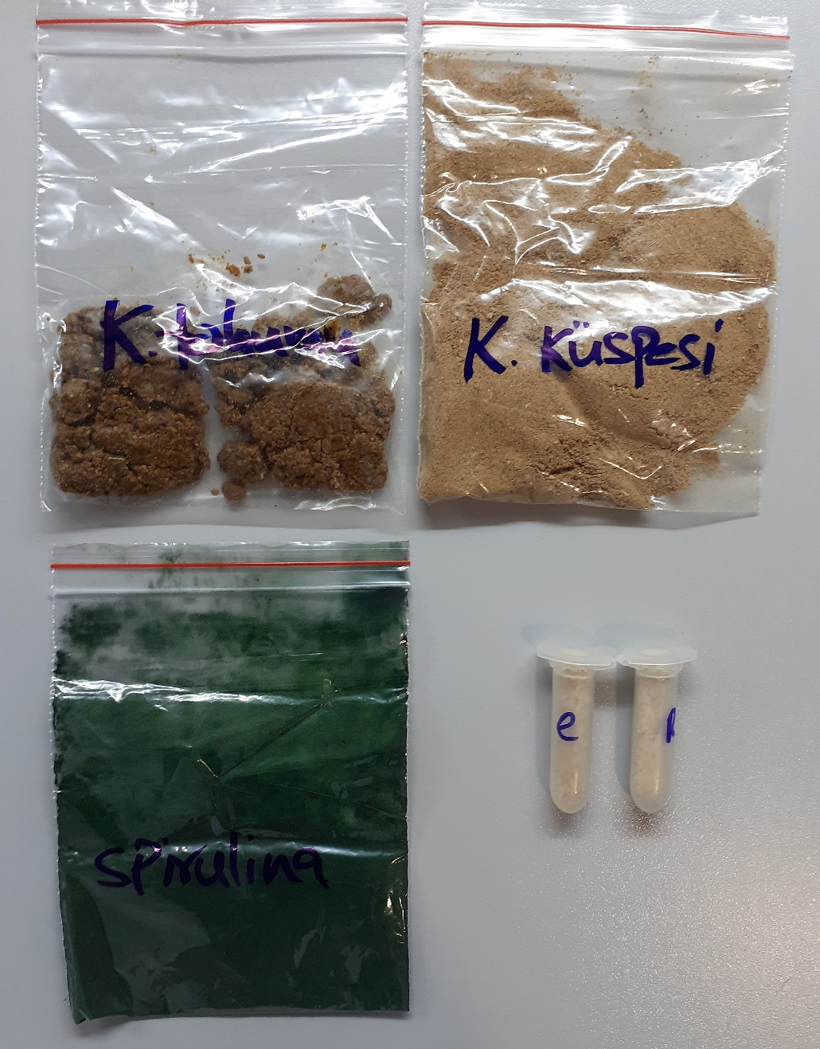
Numune Adı | TAS(mmol/L) | TOS (µmol/L) | OSI
Sıvı yumurta-29.9 | 0.35 | 11.55 | 3.300 | Bu çalışmada "Relassay" marka kitler kullanılmıştır.
Kırılan yumurta-29.9-1a | 0.35 | 4.33 | 1.237 | Kullanılan cihaz: Mindray marka BS300 model tam otomatik biyokimya cihazı
Kırılan yumurta-29.9-2a | 0.35 | 3.07 | 0.877
Kırılan yumurta-29.9-3a | 0.31 | 1.33 | 0.429 | TAS: Total Antıoxidant Status
Sıvı yumurta-15.10 | 0.25 | 9.99 | 3.996 | TOS: Total Oxıdant Status
Kırılan yumurta-15.10-1 | 0.37 | 3.78 | 1.022 | OSI: Oxidatıve Stress Index
Kırılan yumurta-15.10-2 | 0.39 | 1.26 | 0.323
Kırılan yumurta-15.10-3 | 0.38 | 3.09 | 0.813
K. TOHUMU | 3.81 | 6.79 | 0.178
K. KÜSPESİ | 3.82 | 143.47 | 3.756
SPİRULİNA | 2.36 | 23.54 | 0.997
E | 0.51 | 91.02 | 17.847
R | 0.48 | 77.12 | 16.067

Hemojenizasyon için tamponun hazırlanışı:
2.5 ml metanol( Merc cat. No: 1.06009.2511) ile 2.5 ml distile su karışımı hazırlandı. 0.5 gr toz maddeden eklendi. 1.dk 1 dk boyunca vortex yapıldı.
30. dk 1 dk boyunca vortex yapıldı. 60. dk 1 dk boyunca vortex yapıldı ve 7000 rpm +4' de 2 dk santrifüj edildikten sonra supernatan kısmı tam otomatik cihazda çalışıldı.

Yumurta Sarısında TAS-TOS Analizi:
1- Çiğ yumurta sarısı 1:3 oranında( 300 Ul yumurta sarısı+ 900 Ul distile su) distile su ile dilüe edildi.
2- Tüpteki karışım tamamen homojen bir çözelti olana kadar vorteks ile karıştırıldı.
3- Tüpler 15 000 rpm' de +4°Cde 5 dk. santrifüj edildi..
4- Üstteki sıvı alınıp supernatan serum olarak tyam otomatik cihazda çalışıldı.

